CSR
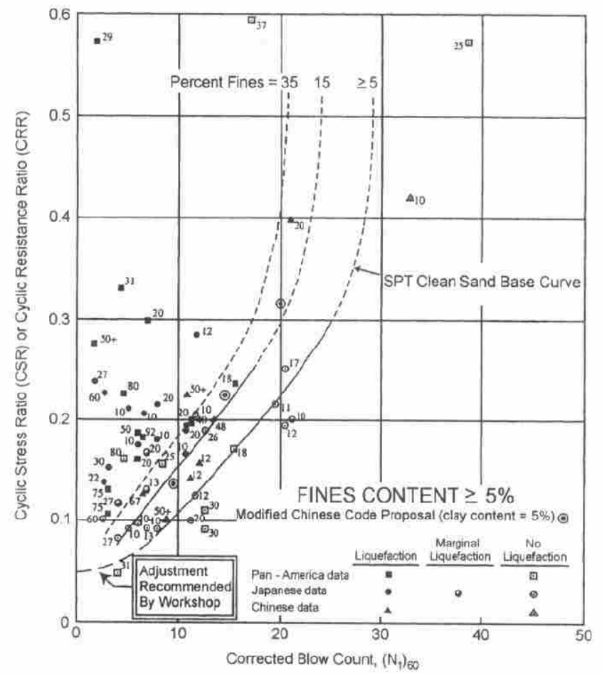
coe |  | FC= | 5 | FC= | 35
2.0444444E-08 | N160 | sN160 | CRR75 | sN160 | CRR75
-1.733333333E-06 | 0 | -1.12 | 0.018853549043 | 5.6 | 0.053992529851
5.6777777778E-05 | 0.5 | -0.62 | 0.0078470886639 | 6.1 | 0.061305498983
-0.00089 | 1 | -0.12 | 0.0010775657366 | 6.6 | 0.068394010473
0.0066677777778 | 1.5 | 0.38 | -0.0021881720809 | 7.1 | 0.075226062459
-0.0081666666667 | 2 | 0.88 | -0.0025965055065 | 7.6 | 0.081789095679
-4E-15 | 2.5 | 1.38 | -0.00071348383419 | 8.1 | 0.088086644471
 | 3 | 1.88 | 0.0029689648662 | 8.6 | 0.094135217771
 | 3.5 | 2.38 | 0.0080270535486 | 9.1 | 0.099961410117
 | 4 | 2.88 | 0.014099385991 | 9.6 | 0.10559924264
 | 4.5 | 3.38 | 0.020881436596 | 10.1 | 0.11108773408
 | 5 | 3.88 | 0.028120260188 | 10.6 | 0.11646870177
 | 5.5 | 4.38 | 0.035609431819 | 11.1 | 0.12178479264
 | 6 | 4.88 | 0.043184216561 | 11.6 | 0.12707774423
 | 6.5 | 5.38 | 0.050716969311 | 12.1 | 0.13238687566
 | 7 | 5.88 | 0.058112764592 | 12.6 | 0.13774780866
 | 7.5 | 6.38 | 0.065305256348 | 13.1 | 0.14319141857
 | 8 | 6.88 | 0.072252767748 | 13.6 | 0.1487430153
 | 8.5 | 7.38 | 0.078934610983 | 14.1 | 0.15442175438
 | 9 | 7.88 | 0.085347637071 | 14.6 | 0.16024027794
 | 9.5 | 8.38 | 0.091503015649 | 15.1 | 0.16620458569
 | 10 | 8.88 | 0.097423244781 | 15.6 | 0.17231413596
 | 10.5 | 9.38 | 0.10313939075 | 16.1 | 0.17856217666
 | 11 | 9.88 | 0.10868855787 | 16.6 | 0.18493630631
 | 11.5 | 10.38 | 0.11411158828 | 17.1 | 0.19141926501
 | 12 | 10.88 | 0.11945099171 | 17.6 | 0.19798995548
 | 12.5 | 11.38 | 0.12474910537 | 18.1 | 0.20462469401
 | 13 | 11.88 | 0.13004648364 | 18.6 | 0.21129869153
 | 13.5 | 12.38 | 0.13538051795 | 19.1 | 0.21798776451
 | 14 | 12.88 | 0.14078428654 | 19.6 | 0.22467027607
 | 14.5 | 13.38 | 0.1462856343 | 20.1 | 0.23132930688
 | 15 | 13.88 | 0.1519064825 | 20.6 | 0.23795505625
 | 15.5 | 14.38 | 0.15766236866 | 21.1 | 0.24454747306
 | 16 | 14.88 | 0.16356221631 | 21.6 | 0.25111911678
 | 16.5 | 15.38 | 0.16960833482 | 22.1 | 0.2576982485
 | 17 | 15.88 | 0.17579664917 | 22.6 | 0.26433215188
 | 17.5 | 16.38 | 0.18211715975 | 23.1 | 0.27109068419
 | 18 | 16.88 | 0.18855463218 | 23.6 | 0.27807005729
 | 18.5 | 17.38 | 0.19508951712 | 24.1 | 0.28539684865
 | 19 | 17.88 | 0.20169910003 | 24.6 | 0.29323224231
 | 19.5 | 18.38 | 0.20835888099 | 25.1 | 0.30177649991
 | 20 | 18.88 | 0.21504418451 | 25.6 | 0.31127366169
 | 20.5 | 19.38 | 0.22173199932 | 26.1 | 0.3220164775
 | 21 | 19.88 | 0.22840304816 | 26.6 | 0.33435156775
 | 21.5 | 20.38 | 0.23504408761 | 27.1 | 0.34868481446
 | 22 | 20.88 | 0.24165043786 | 27.6 | 0.36548698225
 | 22.5 | 21.38 | 0.24822874251 | 28.1 | 0.38529956933
 | 23 | 21.88 | 0.25479995839 | 28.6 | 0.40874088848
 | 23.5 | 22.38 | 0.26140257534 | 29.1 | 0.43651237811
 | 24 | 22.88 | 0.26809606605 | 29.6 | 0.46940514319
 | 24.5 | 23.38 | 0.27496456578 | 30 | 0.49999968428
 | 25 | 23.88 | 0.28212078225 | 30 | 0.49999968428
 | 25.5 | 24.38 | 0.28971013539 | 30 | 0.49999968428
 | 26 | 24.88 | 0.29791512712 | 30 | 0.49999968428
 | 26.5 | 25.38 | 0.30695994122 | 30 | 0.49999968428
 | 27 | 25.88 | 0.31711527305 | 30 | 0.49999968428
 | 27.5 | 26.38 | 0.32870338942 | 30 | 0.49999968428
 | 28 | 26.88 | 0.34210341834 | 30 | 0.49999968428
 | 28.5 | 27.38 | 0.35775686884 | 30 | 0.49999968428
 | 29 | 27.88 | 0.37617338077 | 30 | 0.49999968428
 | 29.5 | 28.38 | 0.39793670458 | 30 | 0.49999968428
 | 30 | 28.88 | 0.42371091116 | 30 | 0.49999968428
 | 30.5 | 29.38 | 0.4542468316 | 30 | 0.49999968428
 | 31 | 29.88 | 0.49038872702 | 30 | 0.49999968428
 | 31.5 | 30 | 0.49999968428 | 30 | 0.49999968428
 | 32 | 30 | 0.49999968428 | 30 | 0.49999968428
 | 32.5 | 30 | 0.49999968428 | 30 | 0.49999968428
 | 33 | 30 | 0.49999968428 | 30 | 0.49999968428
 | 33.5 | 30 | 0.49999968428 | 30 | 0.49999968428
 | 34 | 30 | 0.49999968428 | 30 | 0.49999968428
 | 34.5 | 30 | 0.49999968428 | 30 | 0.49999968428
 | 35 | 30 | 0.49999968428 | 30 | 0.49999968428
 | 35.5 | 30 | 0.49999968428 | 30 | 0.49999968428
 | 36 | 30 | 0.49999968428 | 30 | 0.49999968428
 | 36.5 | 30 | 0.49999968428 | 30 | 0.49999968428
 | 37 | 30 | 0.49999968428 | 30 | 0.49999968428
 | 37.5 | 30 | 0.49999968428 | 30 | 0.49999968428
 | 38 | 30 | 0.49999968428 | 30 | 0.49999968428
 | 38.5 | 30 | 0.49999968428 | 30 | 0.49999968428
 | 39 | 30 | 0.49999968428 | 30 | 0.49999968428
 | 39.5 | 30 | 0.49999968428 | 30 | 0.49999968428
 | 40 | 30 | 0.49999968428 | 30 | 0.49999968428
 | 40.5 | 30 | 0.49999968428 | 30 | 0.49999968428
 | 41 | 30 | 0.49999968428 | 30 | 0.49999968428
 | 41.5 | 30 | 0.49999968428 | 30 | 0.49999968428
 | 42 | 30 | 0.49999968428 | 30 | 0.49999968428
 | 42.5 | 30 | 0.49999968428 | 30 | 0.49999968428
 | 43 | 30 | 0.49999968428 | 30 | 0.49999968428
 | 43.5 | 30 | 0.49999968428 | 30 | 0.49999968428
 | 44 | 30 | 0.49999968428 | 30 | 0.49999968428
 | 44.5 | 30 | 0.49999968428 | 30 | 0.49999968428
 | 45 | 30 | 0.49999968428 | 30 | 0.49999968428
 | 45.5 | 30 | 0.49999968428 | 30 | 0.49999968428
 | 46 | 30 | 0.49999968428 | 30 | 0.49999968428
 | 46.5 | 30 | 0.49999968428 | 30 | 0.49999968428
 | 47 | 30 | 0.49999968428 | 30 | 0.49999968428
 | 47.5 | 30 | 0.49999968428 | 30 | 0.49999968428
 | 48 | 30 | 0.49999968428 | 30 | 0.49999968428
 | 48.5 | 30 | 0.49999968428 | 30 | 0.49999968428
 | 49 | 30 | 0.49999968428 | 30 | 0.49999968428
 | 49.5 | 30 | 0.49999968428 | 30 | 0.49999968428
 | 50 | 30 | 0.49999968428 | 30 | 0.49999968428

CN
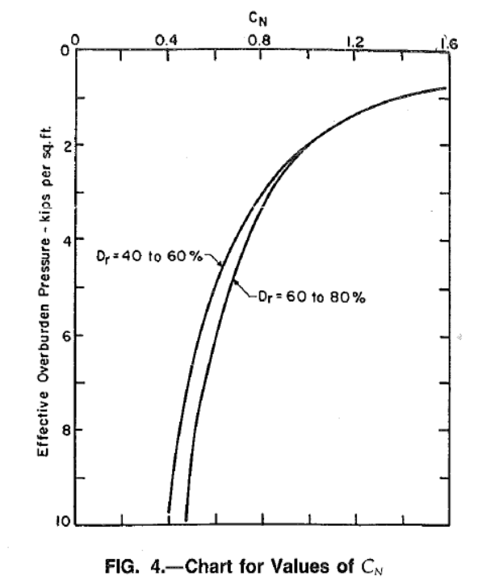
svp kip/ft2 | svp kg/cm2 | CN | CN Seed1985 | 1 kip/ft2 = 0.48824276270581 kg/cm2 | Seed1985 | sigmav'單位是kg/cm2
0.762332 | 0.37220303398 | 1.57985 | 1.6391173433 | 1 kg/cm2 = 2.048161440137 kip/ft2
0.807175 | 0.39409730137 | 1.51134 | 1.5929357879
0.852018 | 0.41599156877 | 1.43879 | 1.5504498942
0.964126 | 0.47072748138 | 1.35819 | 1.4575223507
1.12108 | 0.54735912612 | 1.27355 | 1.3516486602
1.30045 | 0.63493521922 | 1.19295 | 1.2549756263
1.54709 | 0.75535539874 | 1.1204 | 1.150599898
1.83857 | 0.89766838094 | 1.04383 | 1.0554606245
2.13004 | 1.0399764807 | 0.967254 | 0.98059176365 |  | 水銀柱高 | 76 | cm
2.3991 | 1.1713430616 | 0.918892 | 0.92397015914 |  | 水柱高 | 1033.6 | cm
2.75785 | 1.3465001302 | 0.858438 | 0.86178077244 |  |  | 1 | g/cm3
3.09417 | 1.5107059151 | 0.814106 | 0.81359830507 |  |  | 1033.6 | g/cm2
3.49776 | 1.7077557864 | 0.765743 | 0.76522141822 |  |  | 1.0336 | kg/cm2
3.90135 | 1.9048056576 | 0.721411 | 0.72456051568
4.3722 | 2.1346947329 | 0.681108 | 0.68443484359
4.91031 | 2.3974230122 | 0.628715 | 0.64584405337
5.5157 | 2.6930002604 | 0.600504 | 0.60937102809
6.09865 | 2.9776213424 | 0.572292 | 0.57951577939
6.7713 | 3.3060377945 | 0.54005 | 0.54997898217
7.33184 | 3.5797173576 | 0.515869 | 0.52853728711
7.9148 | 3.864343322 | 0.491688 | 0.50870048084
8.47534 | 4.138022885 | 0.479597 | 0.49159058418
9.10314 | 4.4445416521 | 0.463476 | 0.47433646178
9.59641 | 4.6853771287 | 0.447355 | 0.46198483886
10 | 4.882427 | 0.451385 | 0.45256620545

rd
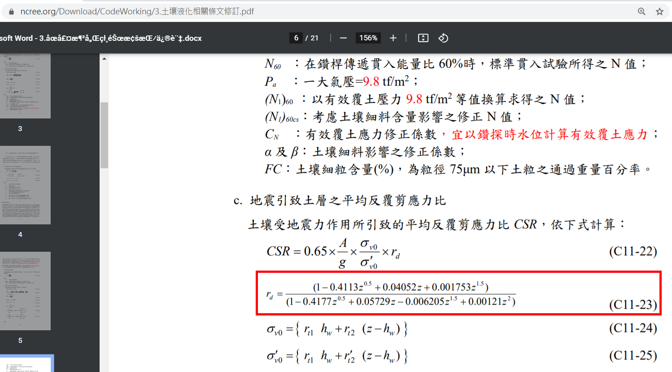
rd | depth | 土壤液化條文修訂
1 | 0
0.99429242273 | 1
0.98665680253 | 2
0.97947759301 | 3
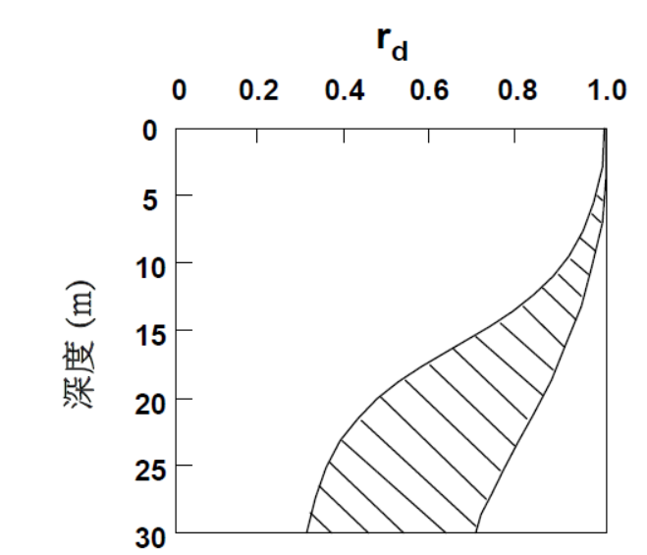
0.97255419831 | 4
0.96547936161 | 5
0.95770333096 | 6
0.94854582977 | 7
0.93722465444 | 8
0.92292665233 | 9
0.90493425245 | 10
0.88279888807 | 11
0.85651836519 | 12
0.82664478602 | 13
0.79425300831 | 14
0.76075356166 | 15
0.72761231701 | 16
0.69608488214 | 17
0.66705334725 | 18
0.64098984404 | 19
0.61801539304 | 20
0.59800205462 | 21
0.58067596982 | 22
0.56569907209 | 23
0.55272400088 | 24
0.54142581888 | 25
0.53151705816 | 26
0.5227522526 | 27
0.51492659003 | 28
0.50787174052 | 29
0.50145068678 | 30

